Лист1
Идентификатор дефекта | Краткое описание | Предусловие | Серьезность | Срочность (приоритет) | Шаги к воспроизведению | Фактический результат | Ожидаемый результат | Вложение
1 | Во вкладке Profile невалидный First Name и Last Name при открытии вкладки Profile | Зайти в личный кабинет под зарегистрированным пользователем | Minor | Normal | 1. Ввести в браузере URL: https://americantaxi.andersenlab.com/login.php 2. Авторизоваться: - Cell phone: +375926708777 - Password: 09419162 - нажать на кнопку "Sign in" 3. Нажать на вкладку "Profile" | Слова Name на кнопках First Name и Last Name выходят за пределы конопок | Слова Name на кнопках First Name и Last Name находятся в пределах конопок | 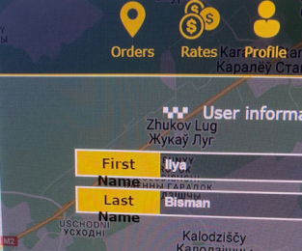
2 | Таблица истории 30-ти дневных заказов при вертикальном расположении частично смещена вправо за пределы экрана | Зайти в личный кабинет под зарегистрированным пользователем | Minor | Normal | 1. Ввести в браузере URL: https://americantaxi.andersenlab.com/login.php 2. Авторизоваться: - Cell phone: +375926708777 - Password: 09419162 - нажать на кнопку "Sign in" 3. Нажать на вкладку "Orders" | Таблица истории 30-ти дневных заказов смещенf вправо за пределы экрана | Таблица истории 30-ти дневных заказов размещена соглано Спецификации
3 | Маленькое оформление на всех страницах сайта приложения | Под эмуляцией Surface Pro 7. Зайти в личный кабинет под зарегистрированным пользователем | Minor | Normal | 1. Ввести в браузере URL: https://americantaxi.andersenlab.com/login.php 2. Авторизоваться: - Cell phone: +375926708777 - Password: 09419162 - нажать на кнопку "Sign in" | Маленькое оформление на всех страницах сайта приложения | Оформление страниц сайта приложения отображается валидно согласно Спецификации | 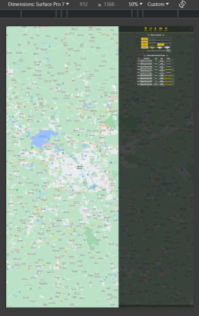
4 | В ввертикальном положении все страницы приложения смещены вправо за пределы видимости | Под эмуляцией iPad Air, Galaxy Z Fold 5, Asus Zenbook Fold. Зайти в личный кабинет под зарегистрированным пользователем | Major | Normal | 1. Ввести в браузере URL: https://americantaxi.andersenlab.com/login.php 2. Перевести экран в вертиальное положение | Все страницы приложения смещены вправо за пределы видимости | Все страницы приложения отображаются валидно | 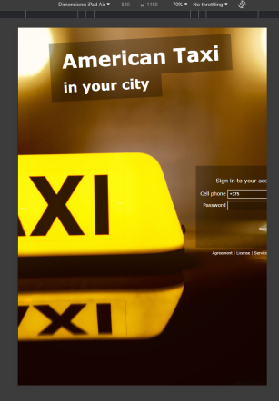
5 | Невалидное изображение таблицы во вкладке "Rates" | Зайти в личный кабинет под зарегистрированным пользователем | Minor | Normal | 1. Ввести в браузере URL: https://americantaxi.andersenlab.com/login.php 2. Авторизоваться: - Cell phone: +375112233440 - Password: 786e548b - нажать "Sign in" 3. Перейти на вкладку "Rates" | Невалидное изображение таблицы во вкладке "Rates" | Таблица во вкладке "Rates" изображена валидно (см. Спецификация) | 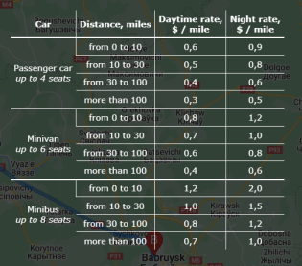
6 | В вертикальном положении таблица "Orders within the last 30 days" смещена вправо за пределы видимости экрана | Под эмуляцией: iPhone SE, iPhone XR, iPhone 12 Pro, iPhone 14 Pro Max, Pixel 7, Samsung Galaxy S8, Samsung Galaxy S20 Ultra, iPad Pro, Samsung Galaxy A51/71. Зайти в личный кабинет под зарегистрированным пользователем | Minor | Normal | 1. Ввести в браузере URL: https://americantaxi.andersenlab.com/login.php 2. Авторизоваться: - Cell phone: +375112233440 - Password: 786e548b - нажать "Sign in" 3. Перевести экран в вертикальное положение | В вертикальном положении таблица "Orders within the last 30 days" смещена вправо за пределы видимости экрана | В вертикальном положении таблица "Orders within the last 30 days" отображается валидно согласно Спецификацииа | 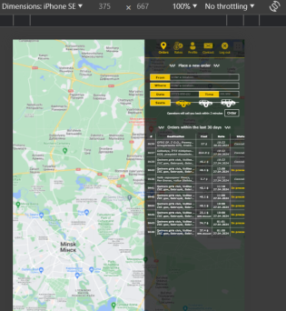
7 | Hello! I`m a bug and you found me!) | Зайти на главную страницу приложения | Trivial | Normal | 1. Ввести в браузере URL: https://americantaxi.andersenlab.com/login.php 2. На главной странице зайти в DevTools, вкладка Elements. 3. Во вкладке Styles изменить цвет с черного на видимый глазу цвет. | На главной странице в правом нижнем углу размещен блок с текстом внутри: Hello! I`m a bug and you found me!) | Данный блок должен отсутствовать | 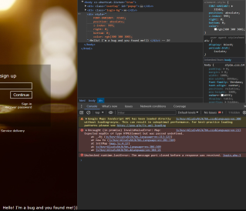
8 | Ошибка при инициализации Google Maps на веб-странице. | Зайти на главную страницу приложения | Minor | Normal | 1. Ввести в браузере URL: https://americantaxi.andersenlab.com/login.php 2. На главной странице зайти в DevTools, вкладка Console. | Ошибка при инициализации Google Maps c оповещением в DevTools | Успешная инициализация Google Maps.
9 | Окно модуля входа/регистрации не реагирует на изменения размеров окна браузера | Зайти на главную страницу приложения и повариарировать размерами окна браузера | Minor | Normal | 1. Ввести в браузере URL: https://americantaxi.andersenlab.com/login.php 2. Изменить размер окна браузера в меньшую сторону путем захвата края окна курсором мыши | При уменьшении размера окна браузера, окно модуля входа/регистрации не адаптируется и выходит за пределы видимой зоны экрана | Окно модуля входа/регистрации адаптируется к размеру окна браузера и остается в видимой зоне экрана
10 | Ошибка взаимодействия веб-приложения с расширением What Font | Зайти на главную страницу приложения | Trivial | Normal | 1. Ввести в браузере URL: https://americantaxi.andersenlab.com/login.php 2. На главной странице зайти в DevTools, вкладка Console. | Ошибка вза имодействия веб-приложения с расширением "What Font" | Ошибка вза имодействия веб-приложения с расширением What Font
11 | Невалидная картинка на вкладке приложения при входе на сайт | Зайти на главную страницу приложения | Major | Normal | 1. Ввести в браузере URL: https://americantaxi.andersenlab.com/login.php | Отсутствует картинка на вкладке сайта | На вкладке сайта изображен логоит (см. Спецификая)
12 | Не скролится набор времени при вводе в графе "Time" | Зайти в личный кабинет под зарегистрированным пользователем | Major | Normal | 1. Ввести в браузере URL: https://americantaxi.andersenlab.com/login.php 2. Авторизоваться: - Cell phone: +375112233440 - Password: 786e548b - нажать "Sign in" 3. В поле "Time" ввести время, начиная не сначала | Время вводится от установленного курсора | Цифры скролятся влево до полной установки необходимого времени
13 | Невалидный переход при изменении статуса поездки в SoapUI | Оформить заказ зарегистрированным пользователем | Minor | Normal | 1. Ввести в браузере URL: https://americantaxi.andersenlab.com/login.php 2. Авторизоваться: - Cell phone: +375112233440 - Password: 786e548b - нажать "Sign in" 3. В поле "Place a new order" оформить любой валидный заказ 4. Зайти в SoapUI и выбрать запрос SetOrderStatus 5. Ввести номер оформленного заказа ранее 6. Изменить статус заказа в графе "Value" c 1 на: 3, 4, 5 7. Обновить страницу сайта | Статус поездки меняется с "processing" на "completed" ("canceled", "hooky") минуя статус "confirmed" | code>ERROR</code> <status>Incorrect status</status>
14 | Невалидная скидка на пятую поездку | Оформить и отменить 4 предыдущие поездки в приложении зарегистрированным пользователем | Major | High | 1. Ввести в браузере URL: https://americantaxi.andersenlab.com/login.php 2. Авторизоваться: - Cell phone: +375112233440 - Password: 786e548b - нажать "Sign in" 3. В поле "Place a new order" оформить и отменить любой валидный заказ 4 раза со статусом 4. В поле "Place a new order" оформить любой валидный заказ | После 4-х отменненных поездок, пятая оплачивается со скидкой 50% | Оплата за поездку 100% | 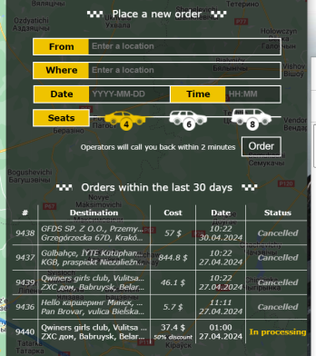
15 | Невалидный тайминг перехода на ночной тариф | Зайти в личный кабинет под зарегистрированным пользователем | Major | Normal | 1. Ввести в браузере URL: https://americantaxi.andersenlab.com/login.php 2. Авторизоваться: - Cell phone: +375112233440 - Password: 786e548b - нажать "Sign in" 3. В поле "Place a new order" оформить любой валидный заказ, в поле "Time" указать 00:59 4. В поле "Place a new order" оформить любой валидный заказ, в поле "Time" указать 01:00 | Переход на ночной тариф происходит в 01:00 | Переход на ночной тариф происходит в 00:00 | 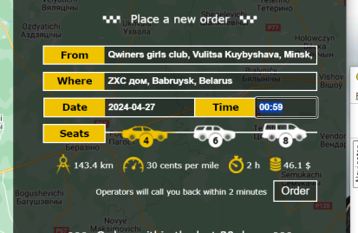 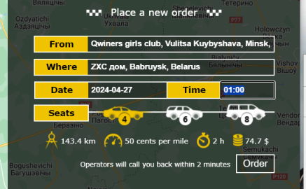
16 | Невалидное изменение стоимости поездки при выборе типа автомобиля | Зайти в личный кабинет под зарегистрированным пользователем | Major | Asap | 1. Ввести в браузере URL: https://americantaxi.andersenlab.com/login.php 2. Авторизоваться: - Cell phone: +375112233440 - Password: 786e548b - нажать "Sign in" 3. В поле "Place a new order" оформить любой валидный заказ 4. В поле "Seats" выбрать тип автомобиля | Стоимость поездки остается прежней | Стоимость поездки меняется в зависимости от типа автомобиля
17 | Невалидный цвет оператора мобильной связи Life:) | Зайти в личный кабинет под зарегистрированным пользователем | Major | Normal | 1. Ввести в браузере URL: https://americantaxi.andersenlab.com/login.php 2. Авторизоваться: - Cell phone: +375112233440 - Password: 786e548b - нажать "Sign in" 3. Перейти на вкладку "Contact" | Изображается невалидный цвет оператора мобильной связи Life:) | Оператор мобильной связи Life:) изображается синим цветом (см. Спецификация)
18 | Невалидное название вкладки "Cotacts" в меню приложения | Зайти в личный кабинет под зарегистрированным пользователем | Minor | Normal | 1. Ввести в браузере URL: https://americantaxi.andersenlab.com/login.php 2. Авторизоваться: - Cell phone: +375112233440 - Password: 786e548b - нажать "Sign in" | Невалидное название вкладки "Cotact" в меню приложения | Название вкладки "Cotacts" в меню приложения валидно
19 | Ошибка 404 при переходе по ссылкам "Agreement", "License", Service delivery" | Зайти на главную страницу сайта приложения | Major | Normal | 1. Ввести в браузере URL: https://americantaxi.andersenlab.com/login.php 2. Кликнуть на ссылки "Agreement", "License", Service delivery" | При клике на ссылки "Agreement", "License", Service delivery" вылетает ошибка 404 | При клике на ссылки "Agreement", "License", Service delivery" происходит переход согласно Спецификации
20 | Не всплывает dropdown окно истории ввода номера телефона при клике на поле "Cell phone" | Под эмуляцией iPad Pro. Зайти на главную страницу сайта приложения | Minor | Normal | 1. Ввести в браузере URL: https://americantaxi.andersenlab.com/login.php 2. Кликнуть в поле "Cell Phone" | При клике не всплывает dropdown окно истории ввода номера телефона | При клике всплывает dropdown окно истории ввода номера телефона | 